Screen spec
SCR - 0

(1)
 | Item | Title/image | Description
Before start WC | (1) | WC starts in: 97 days 8 hours 13 mins | Hiển thị countdown time cho tới khi bắt đầu khai mạc WC
 | (2) | Groups | Bấm vào đây hiển thị ra màn hình hiển thị danh sách các nhóm (SCR - 2) - bao gồm cả bảng điểm
 | (3) | Schedule | Bấm vào chuển sang Matches list (Lịch thi đấu đã public đến thời điểm hiện tại)
 | (4) | Your team | Hiển thị đội sẽ cổ vũ ở WC lần này. Bấm vào thì chuyển sang Team detail
 | (5) | Facebook | Share app on FB
 | (6) | Setting
 | (7) | Info
(2))
(3)

After started | (1) | Match day | Hiển thị danh sách các trận trong ngày trực tiếp ở đây. Bấm vào thì chuyeern sang matches list
 | (3) | News | Bấm vào thì chuyển sang list các link hot về news của WC

(4)

(5)
(6)
(7)

SCR - 2

Groups
...
...

Group A
Brazil
German
Brazil
Brazil
W
L
D
P
+/-
1
1
1
1

Bấm vào 1 đội thì sang màn hình chi tiết các trận đã đấu của đội đó (SCR - 7)

Refresh

SCR - 3

...
Matches
...

Shown in timezone:
Indochina Time (GMT +7:00)
Nút "Change timezone" sẽ cho hiện ra 1 ListDialog để chọn time zone => hiện tại ko mô tả layout mà sử dụng layout default của Android
Your team's matches
Fri - 06/13 - 03:00
Brazil - German
-
Your team's matches
+
Your team's matches
Fri - 06/13 - 03:00
Brazil - German
Cho phép mark "Favorite" cho từng trận:
- Mục đích: mark Favorite cả những trận ko có đội mà mình cổ vũ
- Đội cổ vũ thì default là Favorite tất cả các trận

Group matches
Fri - 06/13 - 03:00
Brazil - German
Group matches
+

1/16
+

Quater final
+

Semi final
+

Third place
+

Final
+

SCR - 7
SCR - 4
SCR - 5
...
...
Live
...
...
News
Brazil - 1st in Group A

WebView to livescore.com
ListView: parse link from some pages:
- BBC
- StarSport
...
Top striker:
Neymar - 5 goals

Fri - 06/13 - 03:00
Brazil 3 - 0 German

Fri - 06/13 - 03:00
Brazil 3 - 0 German

Sequence
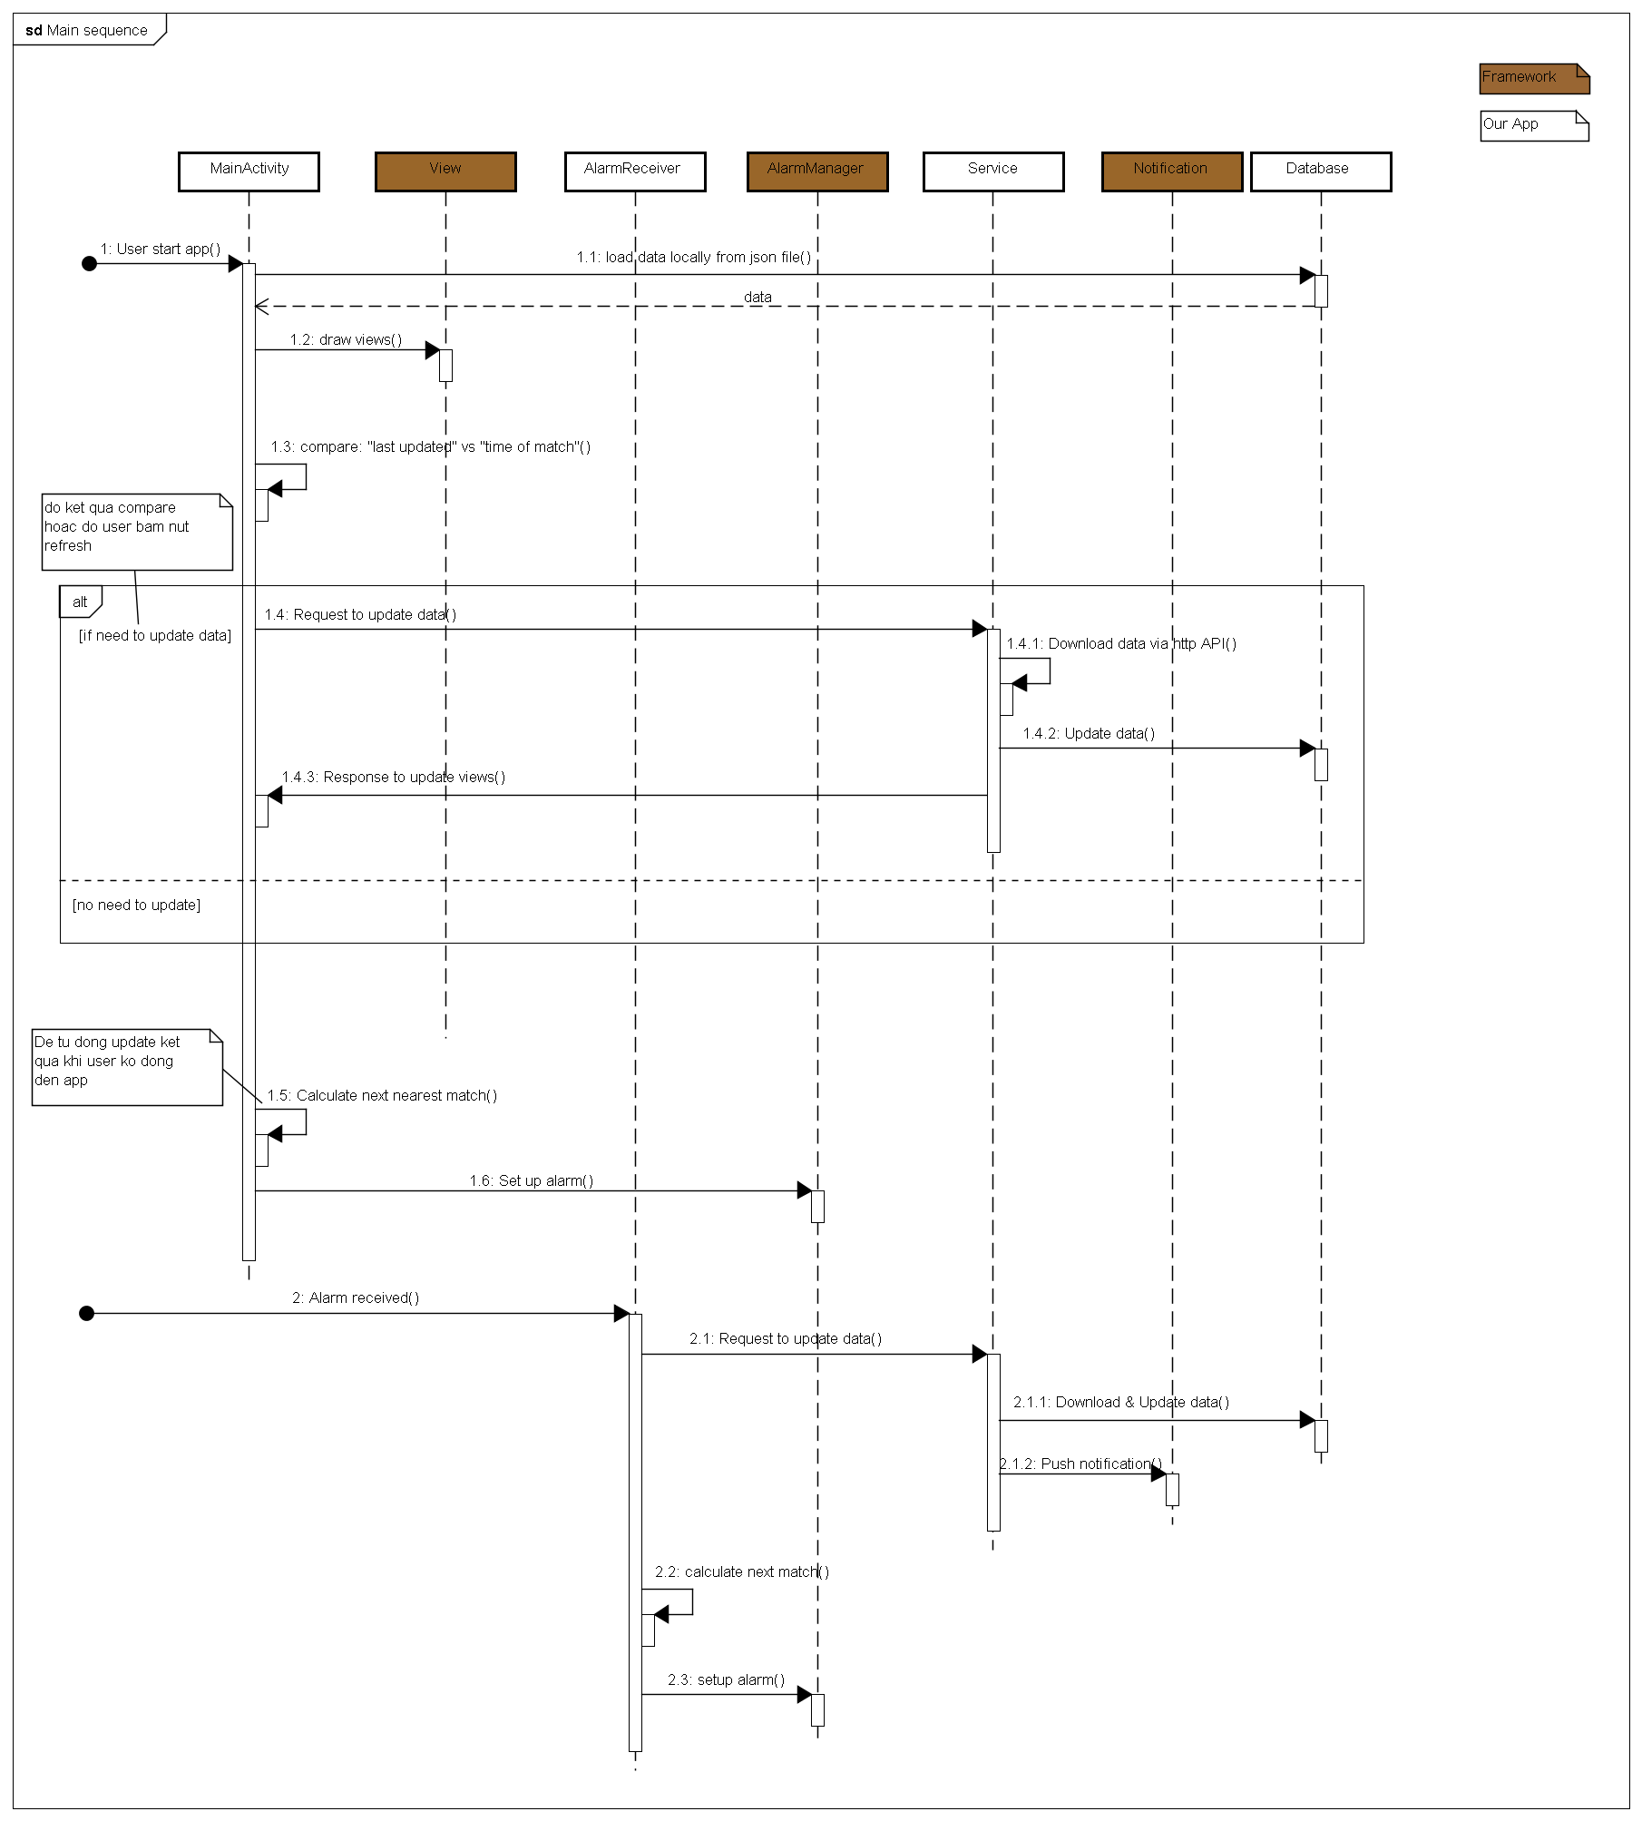
1 - Data flow - external

Screen

Server
Load data to display

Fetch data as scheduled or at start
Data local:
team.json
matchday.json
games.json

2 - Main sequence

Screen transition
Man hinh News: parse link tu BBC, StarSport de post link len day.
Bang xep hang cac bang A, B, C, D, E, F, G, H

BUtton News
Button Group

Screen of Social network
Home screen
Note: Countdown chi hien thi truoc khi WC start.
Sau khi started thi bo Countdown di de tiet kiem man hinh.
Sau khi started thi cho list Match day hien thi.
2 button share: Facebook va Google+

Man hinh info of developer team

Man hinh Team detail

Button info
Button Your team
Da chon Team

man hinh setting: notification all match/notification your team's match...
List cac doi de chon 1 doi (listDialog)
Button setting
Chua chon Team

